Hoja1
2023-10-10 13:52:04

LA PAZ 28 - HAEDO 4460-2005
BUENOS AIRES luquearti@gmail.com
____________________________________________________________________________________
"FRATACHO de MADERA”
“de ALGARROBO ”
FRATACHO DE ALGARROBO

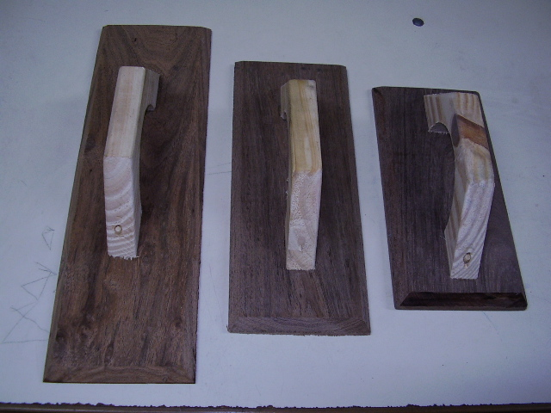

COD. | DESCRIPCION | PRECIO
FRA-031 | Fratacho ALGARROBO Nº25 | $ 954.20
FRA-032 | Fratacho ALGARROBO Nº30 | $ 1,105.00
FRA-033 | Fratacho ALGARROBO Nº35 | $ 1,231.10
FRA-034 | Fratacho ALGARROBO Nº40 | $ 1,378.00

M

